2. Physical 구성도
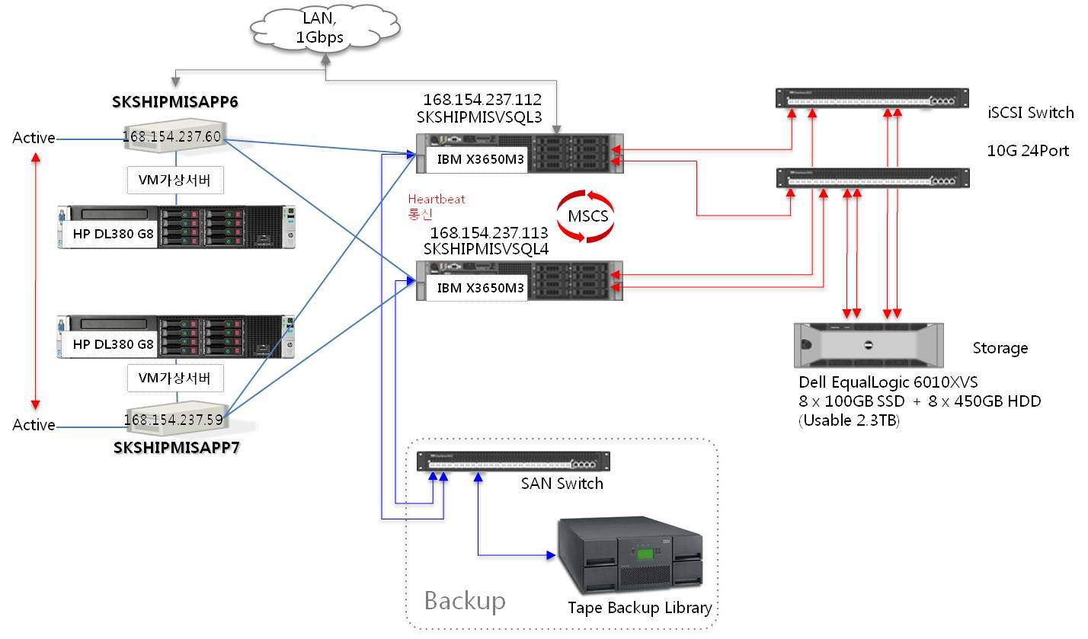

5. Storage 현황
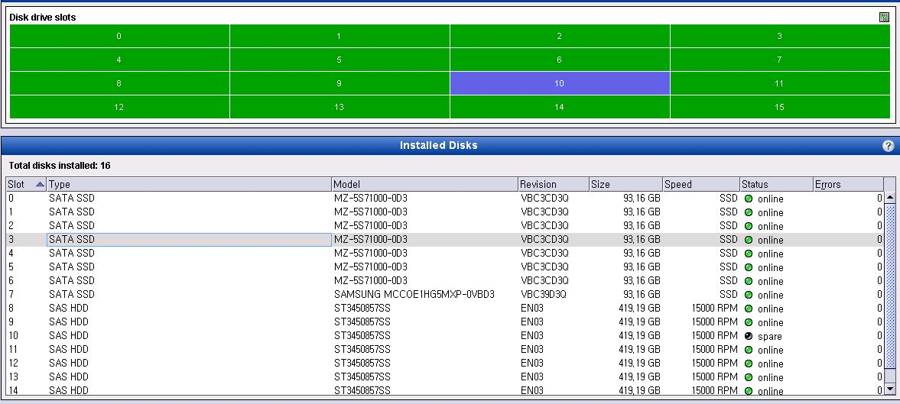
연결된 시스템 | 모델명 | 자산번호 | Serial No | 미할당 여유용량 | 구성방식
SKSHIPMISVSQL3 SKSHIPMISVSQL4 | Dell EqualLogic 6010XVS | NT-Storage-기타-10010 | 5KQHWQ1 | 468GB | iSCSI

8. 기타
SK해운 장애관리 Process

SK해운
고객사
SK C&C
운영조직

장애 예방
취약점 분석/제안
변경관리

장애 대응
장애 신고
장애 인지

장애 접수
영향 분석

조치
장애 전파
장애이관
장애접수

운영조직 조치
No
장애해결
장애상황관리
Yes
서비스 확인

사후
관리
장애 분석

사후대책 회의
장애보고서작성
장애보고서검토

